大宗案例
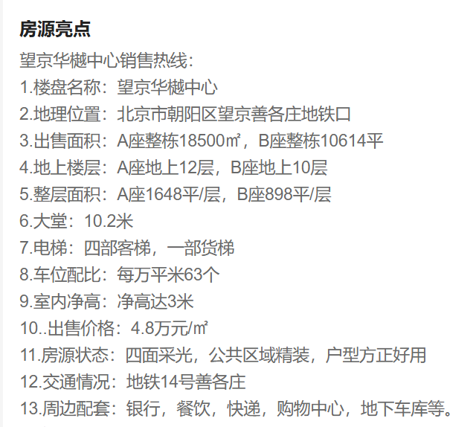
标的名称 | 项目名称 | 城市 | 区县 | 商圈 | 一级物业类型 | 二级物业类型 | 等级 | 成交时间 | 交易状态 | 交易类型 | 成交总价（万元） | 成交单价（元/㎡） | 成交面积（㎡） | 买家(买家类型) | 卖家
北京朝阳区创远路28号院1号楼 | 望京·华樾中心 | 北京 | 朝阳 | 来广营 | 写字楼 | 写字楼 | 甲级 | 2023-06-27 | 成交 | 资产交易 | 48000 | 45388 | 10575.42 | 乐华娱乐(内资) | 北京金开连泰 | L1-L10 | 1.2630231523
北京通用时代大厦BC座 | 通用时代中心 | 北京 | 丰台 | 丽泽桥 | 写字楼 | 写字楼 | 甲级 | 2023-01-09 | 成交 | 资产交易 | 640000 | 20189 | 317000 | 中国人寿(内资) | 中国通用技术（集团）控股有限责任公司
宇达创意中心创意产业园区105号独栋 | 宇达创意中心 | 北京 | 朝阳 | 双桥 | 写字楼 | 写字楼 | 甲级 | 2022-10-19 | 成交 | 资产交易 | 4098.28 | 18266 | 2243.55 |  | 北京九台集团
丰台金茂广场3号楼14-18f | 北京丰台金茂广场 | 北京 | 丰台 | 科技园区 | 写字楼 | 写字楼 | 甲级 | 2022-08-31 | 成交 | 资产交易 | 43700 | 57251 | 7633 |  | 金茂
电子城IT产业园401号楼 | 电子城IT产业园 | 北京 | 朝阳 | 酒仙桥 | 写字楼 | 写字楼 | 甲级 | 2022-08-31 | 成交 | 资产交易 | 59200 | 23212 | 25503 | ABB | 电子城集团
智谷大厦 | G-PARK龙湖·云域 | 北京 | 海淀 | 温泉镇 | 写字楼 | 写字楼 | 甲级 | 2022-07-31 | 成交 | 资产交易 | 175000 | 32868 | 53242 | 浪潮软件(内资) | 龙湖
丰台金茂广场1号楼 | 北京丰台金茂广场 | 北京 | 丰台 | 科技园区 | 写字楼 | 写字楼 | 甲级 | 2022-01-31 | 成交 | 资产交易 | 102200 | 40581 | 25184 |  | 金茂
北京奥林NEO办公楼 | 奥林NEO | 北京 | 朝阳 | 亚运村 | 写字楼 | 写字楼 | 甲级 | 2025-03-07 | 成交 | 股权交易 | 122000 | 42800 | 28504.51
北京颐堤港二期64.79%的股权及相关债权 | 颐堤港 | 北京 | 朝阳 | 酒仙桥 | 写字楼 | 写字楼 | 甲级 | 2024-06-11 | 成交 | 股权交易 | 400000 | 7143 | 560000
凯德·星贸 | 博瑞大厦 | 北京 | 朝阳 | 团结湖 | 写字楼 | 写字楼 | 甲级 | 2024-01-31 | 成交 | 股权交易 | 240000 | 53621 | 44759 | 友邦人寿保险有限公司(内资) | 凯德投资
北京中国人寿金融中心10%股权 | 中国人寿金融中心 | 北京 | 朝阳 | 国贸 | 写字楼 | 写字楼 | 甲级 | 2022-10-17 | 成交 | 股权交易 | 23300 |  |  | 国寿启航壹期（天津）股权投资基金合夥企业(内资),国寿置业投资管理有限公司(内资) | 上海崇远企业管理咨询有限公司及目标公司
北京市朝阳区吉庆里6号楼2层202、203、205、206、207、208 | 佳汇国际中心 | 北京 | 朝阳 | 工体 | 写字楼 | 写字楼 | 甲级 | 2025-01-20 | 成交 | 法拍 | 1540.46 | 17627 | 873.9 | 北京辅仁堂艺术创意有限公司(内资)
北京市丰台区外环西路26号院60号楼-1至4层601 | 外环西路26号院 | 北京 | 丰台 | 科技园区 | 写字楼 | 写字楼 | 甲级 | 2024-12-17 | 成交 | 法拍 | 1542 | 13462 | 1145.48 | 龙王致新（北京）科技有限公司(内资) | 北京同步科技有限公司
北京市朝阳区西坝河西里甲18号-1至4层房产 | 正通创意中心 | 北京 | 朝阳 | 西坝河 | 写字楼 | 写字楼 | 甲级 | 2024-11-08 | 成交 | 法拍 | 11008.4 | 25025 | 4398.9 | 北京中胜鸿壹酒店管理有限公司(内资)
北京市朝阳区建国路93号院万达广场8号楼5层607、608、609 | CBD万达广场写字楼 | 北京 | 朝阳 | 大望路 | 写字楼 | 写字楼 | 甲级 | 2024-09-27 | 成交 | 法拍 | 1661.02 | 27364 | 607 | 北京泽农伟业农业科技有限公司(内资)
北京市朝阳区建国路93号院万达广场8号楼12层1505、1506、1507 | CBD万达广场写字楼 | 北京 | 朝阳 | 大望路 | 写字楼 | 写字楼 | 甲级 | 2024-09-27 | 成交 | 法拍 | 1277.02 | 29011 | 440.18 | 北京泽农伟业农业科技有限公司(内资)
北京市海淀区花园东路15号8层2801、2802、2803、2805、2806、2807（1132.92㎡） | 旷怡大厦 | 北京 | 海淀 | 牡丹园 | 写字楼 | 写字楼 | 甲级 | 2024-09-27 | 成交 | 法拍 | 2824 | 24927 | 1132.92 | 吉林省瀚博通信工程有限公司(内资)
北京市朝阳区芍药居北里101号1幢5层601房 | 世奥国际中心写字楼 | 北京 | 朝阳 | 芍药居 | 写字楼 | 写字楼 | 甲级 | 2024-08-30 | 成交 | 法拍 | 5536.72 | 14582 | 3797 | 北京亦蜂亦客科技有限公司(内资)
北京市朝阳区芍药居北里101号1幢6层704房 | 世奥国际中心写字楼 | 北京 | 朝阳 | 芍药居 | 写字楼 | 写字楼 | 甲级 | 2024-08-02 | 成交 | 法拍 | 1242.85 | 21806 | 569.96 | 北京梦之宇科技有限公司(内资)
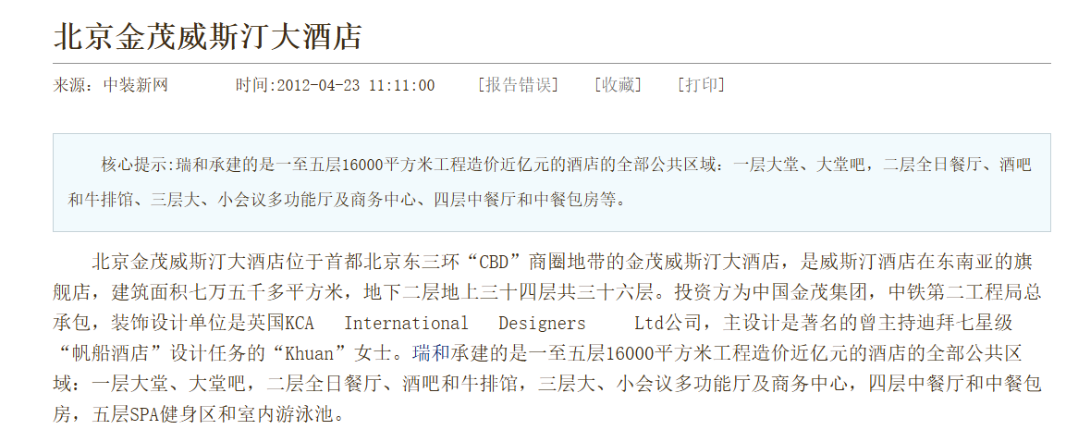
北京市朝阳区东三环中路7号4号楼39层4502、4503室 | 北京财富中心写字楼 | 北京 | 朝阳 | CBD | 写字楼 | 写字楼 | 甲级 | 2024-07-11 | 成交 | 法拍 | 4040 | 44744 | 902.91 | 德联易控科技（北京）有限公司(内资)
朝阳区永安东里甲3号院1号楼2601-2605 | 通用国际中心 | 北京 | 朝阳 | 建国门 | 写字楼 | 写字楼 | 甲级 | 2024-05-28 | 成交 | 法拍 | 3784.42 | 28136 | 1345.05 | 北京和兴瑞创科技有限公司(内资)
北京市朝阳区朝阳门外大街甲6号17层2座1702房产 | 万通中心 | 北京 | 朝阳 | CBD | 写字楼 | 写字楼 | 甲级 | 2024-03-19 | 成交 | 法拍 | 1205.79 | 30747 | 392.16 | 四弘物业管理（北京）有限公司(内资)
北京市海淀区高里掌路1号院7号楼不动产 | 中关村翠湖科技园 | 北京 | 海淀 | 温泉镇 | 写字楼 | 写字楼 | 甲级 | 2024-01-11 | 成交 | 法拍 | 3652 | 12349 | 2957.36 | 北京一视生态环境技术有限公司(内资)
北京DT51商业项目 | 北京DT51 | 北京 | 朝阳区 |  | 商业 | 购物中心/百货商场 |  | 2024-07-02 | 成交 | 股权交易 |  |  | 81558 | 北京华联商厦股份有限公司(内资) | 北京华联(SKP)百货有限公司
北京凯德MALL•双井购物中心 | 广渠路31号院 | 北京 | 朝阳 | 双井 | 商业 | 购物中心/百货商场 |  | 2024-01-27 | 成交 | 资产交易 | 84200 | 17023 | 49463
光耀东方中心B1-L4 | 光耀东方中心 | 北京 | 海淀 | 航天桥 | 商业 | 购物中心/百货商场 | 甲级 | 2023-06-30 | 成交 | 股权交易 | 60900 | 37986 | 16032 | 海德股份(内资) | 光耀东方集团 | B1-L4
奥林匹克地下空间 | 北京奥林匹克公园中心区 | 北京 | 朝阳 | 奥林匹克公园 | 商业 | 商业街 |  | 2022-07-31 | 成交 | 资产交易 | 22900 | 13861 | 16520 |  | 北京新奥集团
北苑路158号项目 | 北苑路158号项目 | 北京 | 朝阳 |  | 商业 | 购物中心/百货商场 |  | 2022-03-31 | 成交 | 资产交易 | 75000 | 26312 | 28504 | 翰同（北京）投资管理有限公司
远洋未来广场 | 远洋未来广场购物中心 | 北京 | 朝阳 | 亚运村小营 | 综合体 | 综合体 |  | 2023-05-29 | 成交 | 股权交易 | 196300 | 31458 | 62400 | 北京居然之家家居连锁有限公司(内资) | 北京睿鸿商业管理有限公司
北京苏宁生活广场 | 苏宁生活广场 | 北京 | 朝阳 | 四惠 | 综合体 | 综合体 | 乙级 | 2022-04-11 | 成交 | 股权交易 | 281000 | 28169 | 99755 | 凯德置地（中国）投资有限公司(外资) | 北京苏宁置业有限公司
北京市朝阳区安慧北里安园8号楼1-5层 | THE HUMBLE厚居酒店 | 北京 | 朝阳区 |  | 酒店 | 酒店 |  | 2024-12-22 | 成交 | 法拍 | 18466.66 | 22922 | 8056.29 | 北京白菊电器有限公司(内资) | 香河茂顺商贸有限公司
执行人北京美泉宫饭店管理有限公司名下位于北京市海淀区西四环北路125号1幢房产 | 北京美泉宫饭店 | 北京 | 海淀区 |  | 酒店 | 酒店 |  | 2024-05-14 | 成交 | 法拍 | 70036.05 | 17740 | 39479.03 | 北京泰恒新景商贸有限公司(内资) | 北京美泉宫饭店管理有限公司
北京威斯汀大饭店 | 金茂北京威斯汀大饭店 | 北京 | 朝阳区 |  | 酒店 | 酒店 |  | 2023-10-19 | 成交 | 股权交易 | 280100 | 35936 | 77945 | 北京渤海润泽商业管理有限公司(内资) |  | B2-L34 | 0.055555555556
北京市海淀区阜成路115号1号楼1层101 | 北京印象 | 北京 | 海淀 | 定慧寺 | 酒店 | 酒店 |  | 2023-06-14 | 成交 | 法拍 | 7035.32 | 20904 | 3365.53 | 北京壹博仕健康管理有限公司(内资) | 顺峰饮食酒店管理股份有限公司
北京市丰台区方庄南路2号5层2单元501、502、503、505、506、507、508、509、510、511、512、516、517共13套酒店用房整体拍卖 | 亚胜铂第 | 北京 | 丰台 | 方庄 | 酒店 | 酒店 |  | 2023-06-05 | 成交 | 法拍 | 1850.78
富力万达嘉华酒店 | 富力万达嘉华酒店 | 北京 | 石景山 |  | 酒店 | 酒店 |  | 2022-09-30 | 成交 | 股权交易 | 55000 | 47701 | 11530 | 北京英协置业投资有限公司(内资)
北京五环大酒店 | 北京五环大酒店 | 北京 | 朝阳 |  | 酒店 | 酒店 |  | 2022-09-23 | 成交 | 法拍 | 84900 | 27836 | 30500 | 北京亮视医院管理发展有限公司(内资)

Sheet2
